Modelo Siedco - Delitos
Para acceder a los valores por default del reporte y ver el ultimo periodo de datos disponible, por favor dar click en el boton "Restablecer" y seleccionar la opcion "Restablecer valores por defecto".
Año | Mes | Delito | Localidad
2024 | ABR | HURTO A PERSONAS | (Todos los Valores de Columna)
Ver Mapa
Análisis General de Delitos
Fecha de Corte: 31/10/2024

Año | 2024
DELITOS | ENE-ABR 2023 | ENE-ABR 2024 | Dif ENE-ABR 2024 vs ENE-ABR 2023 | % Var ENE-ABR 2024 y ENE-ABR 2023 | ABR 2023 | ABR 2024 | Dif ABR 2024 - ABR 2023 | % Var ABR 2024 - ABR 2023
DELITOS SEXUALES | 1,907 | 3,391 | 1,484 | 77.8% | 467 | 1,060 | 593 | 127.0%
EXTORSION | 389 | 746 | 357 | 91.8% | 97 | 224 | 127 | 130.9%
HOMICIDIOS | 349 | 360 | 11 | 3.2% | 92 | 113 | 21 | 22.8%
HURTO A COMERCIO | 4,651 | 3,803 | -848 | -18.2% | 1,078 | 983 | -95 | -8.8%
HURTO A ENTIDADES FINANCIERAS | 6 | 5 | -1 | -16.7% | 1 | 1 | 0 | 0.0%
HURTO A PERSONAS | 52,388 | 46,628 | -5,760 | -11.0% | 13,061 | 12,562 | -499 | -3.8%
HURTO A RESIDENCIAS | 2,870 | 2,194 | -676 | -23.6% | 705 | 512 | -193 | -27.4%
HURTO ABIGEATO | 4 | 0 | -4 | -100.0% | 0 | 0 | 0 | 0.0%
HURTO AUTOMOTORES | 1,410 | 1,461 | 51 | 3.6% | 329 | 402 | 73 | 22.2%
HURTO MOTOCICLETAS | 1,782 | 1,836 | 54 | 3.0% | 426 | 456 | 30 | 7.0%
LESIONES PERSONALES | 5,710 | 7,509 | 1,799 | 31.5% | 1,406 | 1,809 | 403 | 28.7%
SECUESTRO | 7 | 6 | -1 | -14.3% | 2 | 1 | -1 | -50.0%
VIOLENCIA INTRAFAMILIAR | 8,082 | 19,107 | 11,025 | 136.4% | 1,894 | 4,871 | 2,977 | 157.2%

Fuente: Sistema de Información Estadístico Delincuencial y Contravencional SIEDCO - PONAL. Información suministrada el día. 05/11/2024. Fecha de corte: 31/10/2024.
Cálculos: Oficina de Análisis de Información y Estudios Estratégicos. Secretaría Distrital de Seguridad, Convivencia y Justicia. Información sujeta a cambios.
Comportamiento Mensual de HURTO A PERSONAS para BOGOTA

Comportamiento de HURTO A PERSONAS por Género para BOGOTA

Año | 2024 |  |  |  |  |  |  | 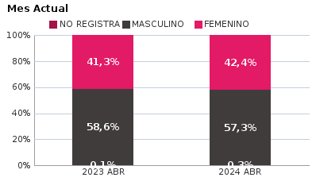 | 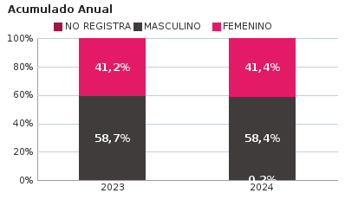
SEXO | Acumulado ENE-ABR 2023 | Acumulado ENE-ABR 2024 | Diferencias Acumulado ENE - ABR | Mensual ABR 2023 | Mensual ABR 2024 | Diferencias mensual ABR
FEMENINO | 21,588 | 19,321 | -2,267 | 5,392 | 5,330 | -62
MASCULINO | 30,757 | 27,225 | -3,532 | 7,650 | 7,198 | -452
NO REGISTRA | 43 | 82 | 39 | 19 | 34 | 15
TOTAL GENERAL | 52,388 | 46,628 | -5,760 | 13,061 | 12,562 | -499
Ocurrencia por Dia de la Semana y Jornada de HURTO A PERSONAS para BOGOTA

ABR 2023 |  |  |  |  |  | ABR 2024

 | MADRUGADA | MAÑANA | TARDE | NOCHE |  |  | MADRUGADA | MAÑANA | TARDE | NOCHE
LUNES | 367 | 535 | 444 | 430 |  | LUNES | 410 | 481 | 478 | 519
MARTES | 367 | 586 | 419 | 444 |  | MARTES | 473 | 521 | 476 | 607
MIÉRCOLES | 367 | 517 | 462 | 488 |  | MIÉRCOLES | 370 | 375 | 405 | 522
JUEVES | 372 | 483 | 434 | 489 |  | JUEVES | 398 | 383 | 397 | 468
VIERNES | 360 | 510 | 438 | 520 |  | VIERNES | 439 | 470 | 450 | 626
SÁBADO | 745 | 625 | 534 | 580 |  | SÁBADO | 590 | 452 | 444 | 491
DOMINGO | 555 | 412 | 303 | 275 |  | DOMINGO | 493 | 299 | 262 | 263

MADRUGADA 00:01 - 06:00; MAÑANA 06:00 - 12:00; TARDE 12:01 - 18:00; NOCHE: 18:01 - 24:00 |  |  |  |  |  | MADRUGADA 00:01 - 06:00; MAÑANA 06:00 - 12:00; TARDE 12:01 - 18:00; NOCHE: 18:01 - 24:00
Acumulado ENE - ABR 2023 |  |  |  |  |  | Acumulado ENE - ABR 2024

 | MADRUGADA | MAÑANA | TARDE | NOCHE |  |  | MADRUGADA | MAÑANA | TARDE | NOCHE
LUNES | 1,416 | 2,123 | 1,672 | 1,630 |  | LUNES | 1,394 | 1,656 | 1,555 | 1,728
MARTES | 1,440 | 2,404 | 1,955 | 1,806 |  | MARTES | 1,470 | 1,718 | 1,674 | 1,972
MIÉRCOLES | 1,576 | 2,340 | 2,010 | 2,000 |  | MIÉRCOLES | 1,529 | 1,640 | 1,644 | 1,902
JUEVES | 1,570 | 2,244 | 1,883 | 2,016 |  | JUEVES | 1,530 | 1,582 | 1,569 | 1,858
VIERNES | 1,756 | 2,340 | 2,158 | 2,467 |  | VIERNES | 1,762 | 1,847 | 1,703 | 2,431
SÁBADO | 2,520 | 1,925 | 1,789 | 1,962 |  | SÁBADO | 2,300 | 1,596 | 1,625 | 1,880
DOMINGO | 1,895 | 1,344 | 1,147 | 1,000 |  | DOMINGO | 1,890 | 1,182 | 958 | 1,033

MADRUGADA 00:01 - 06:00; MAÑANA 06:00 - 12:00; TARDE 12:01 - 18:00; NOCHE: 18:01 - 24:00 |  |  |  |  |  | MADRUGADA 00:01 - 06:00; MAÑANA 06:00 - 12:00; TARDE 12:01 - 18:00; NOCHE: 18:01 - 24:00
Comportamiento de HURTO A PERSONAS por Tipo de Arma para BOGOTA |  | MENSUAL

ACUMULADO |  | 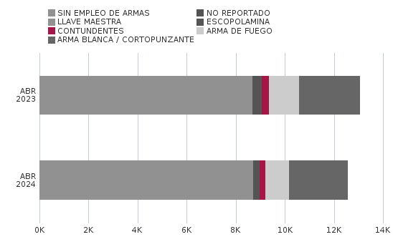

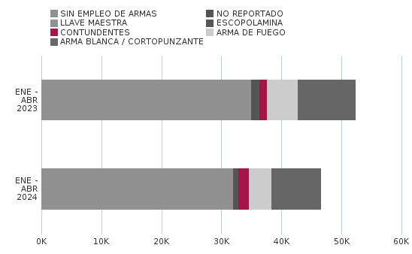
Comportamiento de HURTO A PERSONAS por Ciclo Vital para BOGOTA | MENSUAL

ACUMULADO | 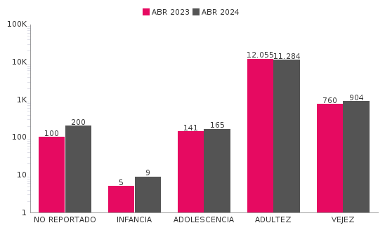

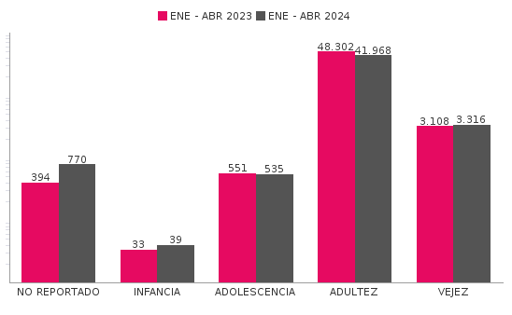
Comportamiento de 'HURTO A PERSONAS' por Localidades

Año | 2024
Localidad | ENE-ABR 2023 | ENE-ABR 2024 | Variacion % ENE - ABR 2024 | ABR 2023 | ABR 2024 | Variacion % ABR 2024
01-USAQUÉN | 2,695 | 2,962 | 9.9% | 653 | 883 | 35.2%
02-CHAPINERO | 4,951 | 4,421 | -10.7% | 1,224 | 1,141 | -6.8%
03-SANTA FE | 2,890 | 2,764 | -4.4% | 709 | 805 | 13.5%
04-SAN CRISTÓBAL | 1,279 | 1,173 | -8.3% | 315 | 320 | 1.6%
05-USME | 1,036 | 923 | -10.9% | 289 | 227 | -21.5%
06-TUNJUELITO | 781 | 815 | 4.4% | 158 | 228 | 44.3%
07-BOSA | 2,283 | 1,805 | -20.9% | 564 | 502 | -11.0%
08-KENNEDY | 5,989 | 4,500 | -24.9% | 1,393 | 1,122 | -19.5%
09-FONTIBÓN | 2,868 | 2,833 | -1.2% | 696 | 719 | 3.3%
10-ENGATIVÁ | 5,253 | 4,417 | -15.9% | 1,316 | 1,115 | -15.3%
11-SUBA | 6,096 | 4,995 | -18.1% | 1,478 | 1,168 | -21.0%
12-BARRIOS UNIDOS | 2,340 | 2,107 | -10.0% | 606 | 495 | -18.3%
13-TEUSAQUILLO | 3,765 | 2,636 | -30.0% | 1,048 | 861 | -17.8%
14-LOS MÁRTIRES | 2,249 | 3,604 | 60.2% | 553 | 1,187 | 114.6%
15-ANTONIO NARIÑO | 1,105 | 878 | -20.5% | 282 | 190 | -32.6%
16-PUENTE ARANDA | 2,439 | 1,991 | -18.4% | 647 | 560 | -13.4%
17-CANDELARIA | 368 | 389 | 5.7% | 82 | 146 | 78.0%
18-RAFAEL URIBE URIBE | 1,871 | 1,342 | -28.3% | 491 | 311 | -36.7%
19-CIUDAD BOLÍVAR | 2,123 | 1,786 | -15.9% | 557 | 470 | -15.6%
99-SIN LOCALIZACION | 7 | 287 | 4000.0% | 0 | 112 | 100.0%
TOTAL GENERAL | 52,388 | 46,628 | -11.0% | 13,061 | 12,562 | -3.8%
Mensaje Hurto Personas
Fecha Corte | (Todos los Valores de Columna)
 | (Todos los Valores de Columna)
v_year | 2024
v_month | 10
EN_MES | ABR
Fuente: Sistema de Información Estadístico Delincuencial y Contravencional SIEDCO - PONAL. Información suministrada el día. 05/11/2024. Fecha de corte: 31/10/2024.
Cálculos: Oficina de Análisis de Información y Estudios Estratégicos. Secretaría Distrital de Seguridad, Convivencia y Justicia. Información sujeta a cambios.

